画像
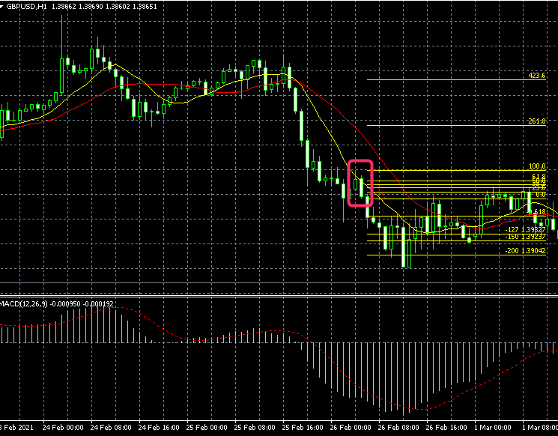

①

2021-02-26
200

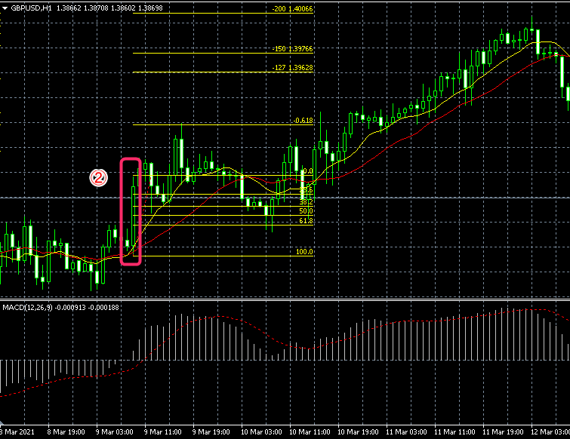
②
2021-03-09

200

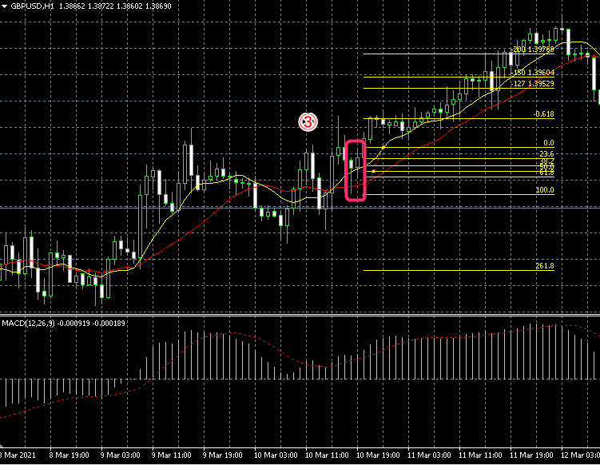

③
2021-03-10

200

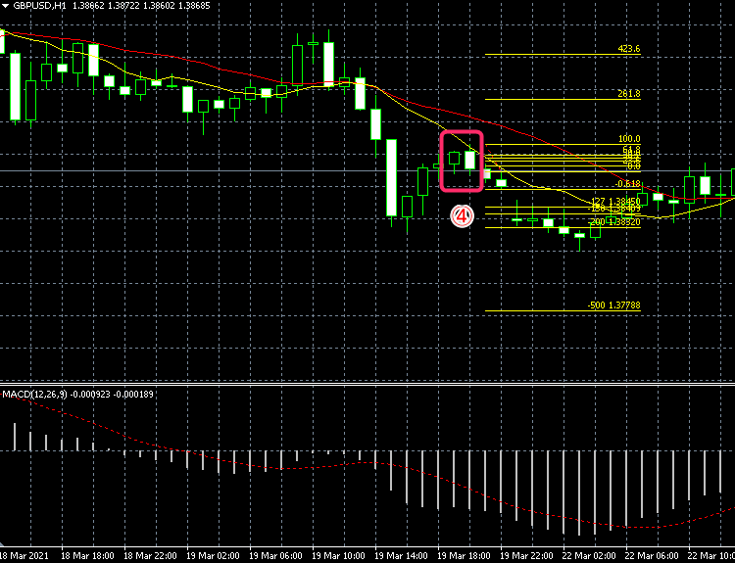
④
2021-03-19
200

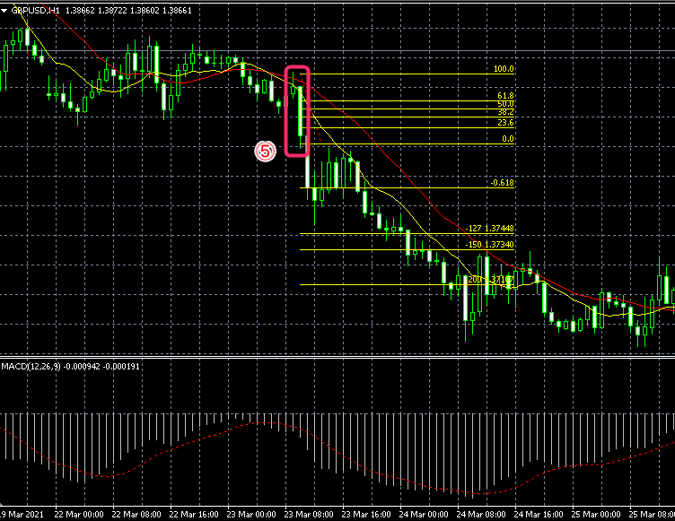
⑤
2021-03-23
200

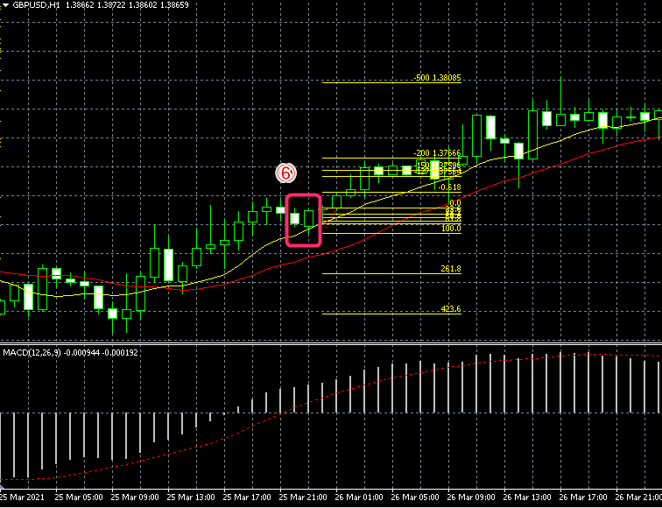
⑥
2021-03-25

500

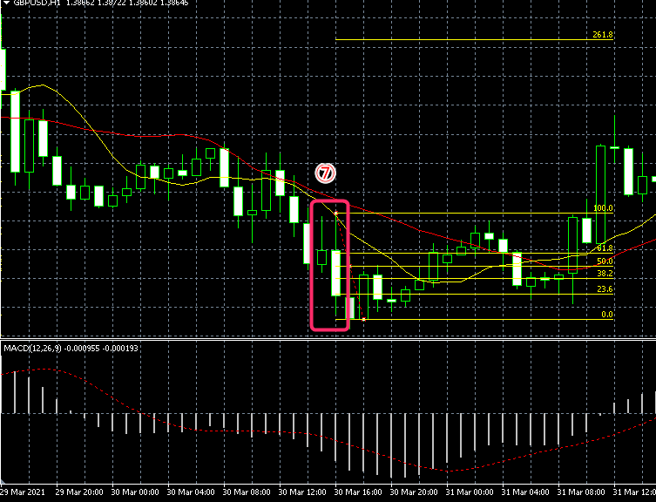
⑦
3月月30日
 | -1

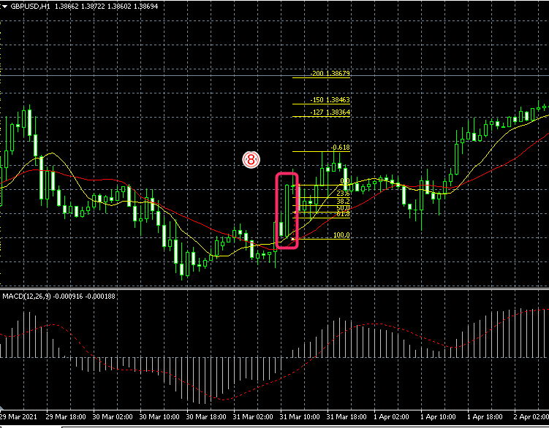
⑧
2021-03-31

150

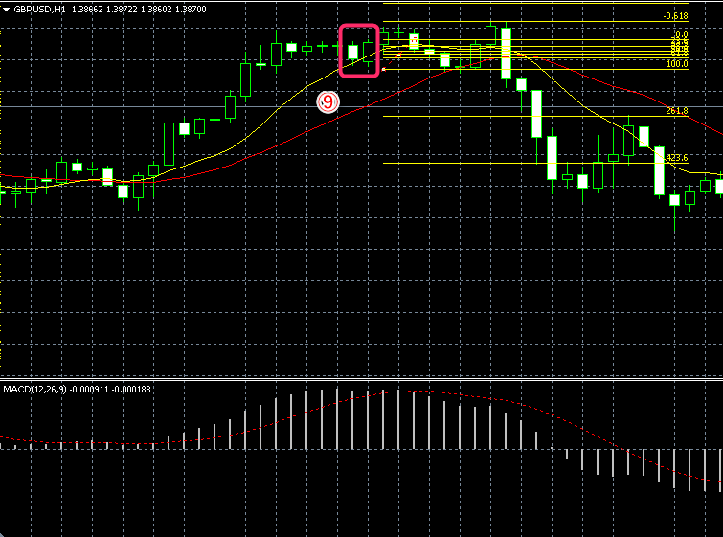
⑨
2021-04-06
 | -1

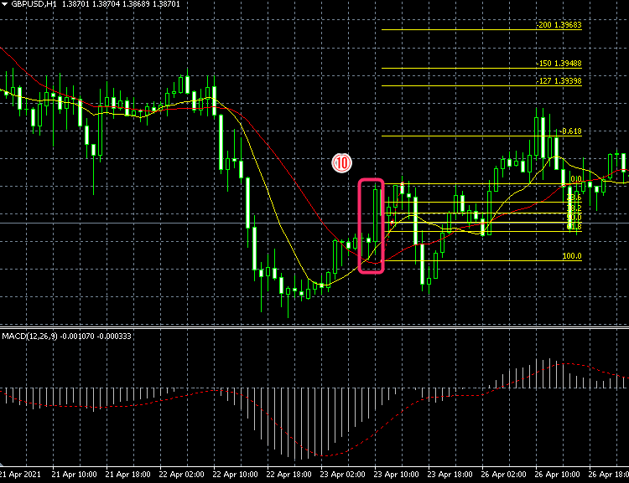
⑩

2021-04-23
 | -1

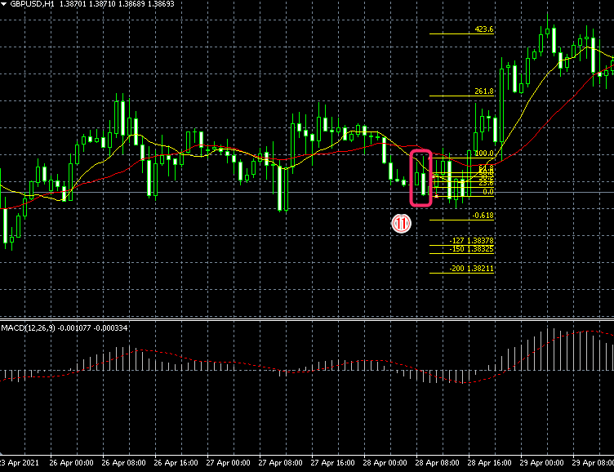
⑪
2021-04-28
 | -1

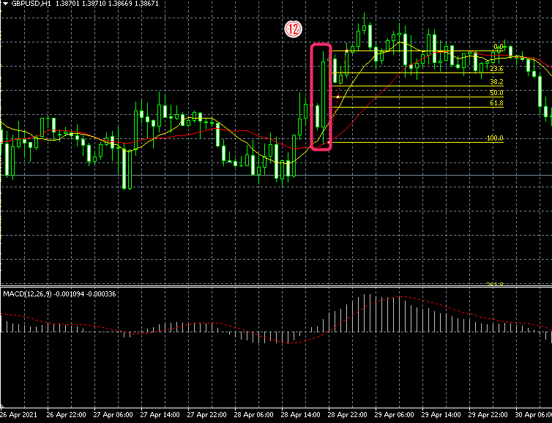
⑫
2021-04-28

 | -1

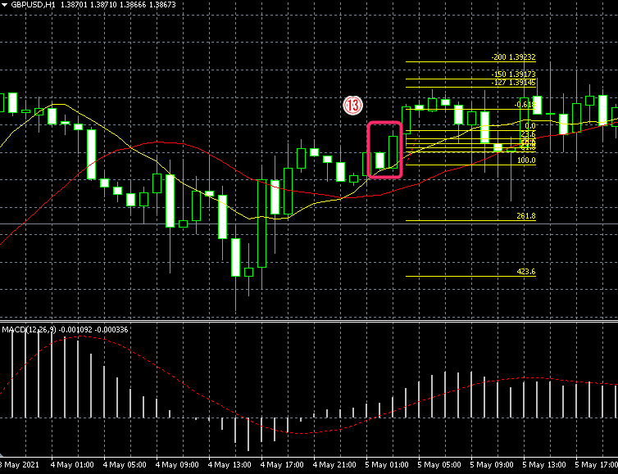
⑬

2021-05-05

 | -1

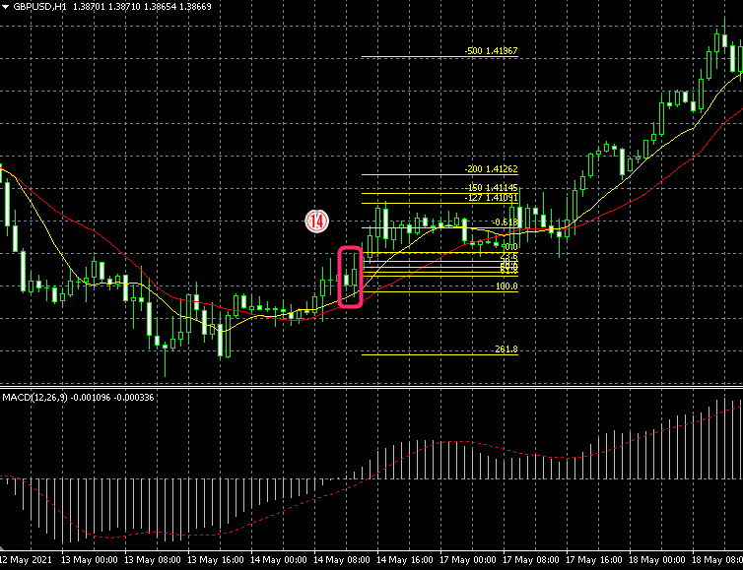
⑭

2021-05-14

500

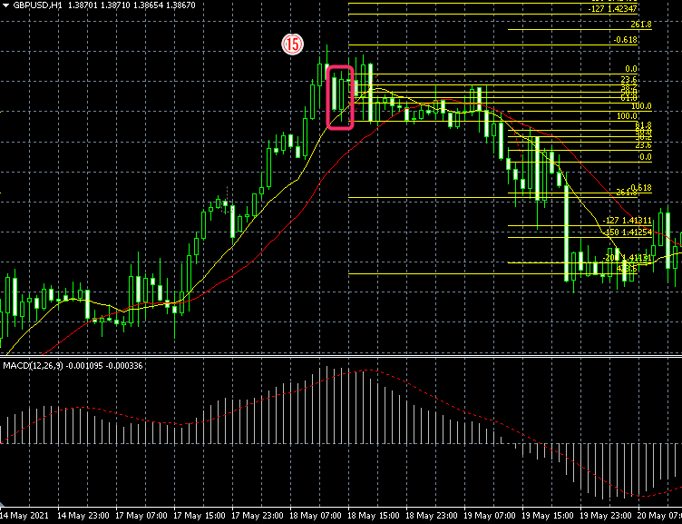
⑮
2021-05-18

 | -1

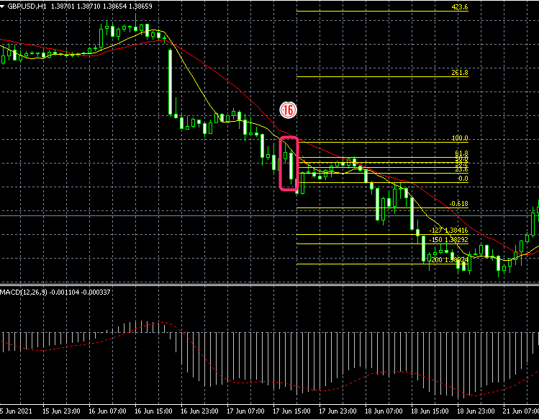
⑯
2021-06-17

200

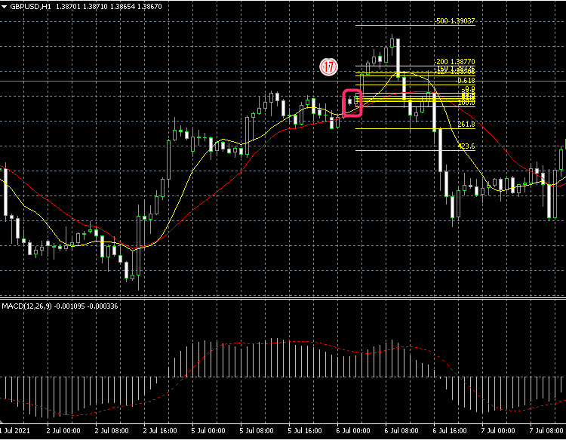
⑰
2021-07-06

200

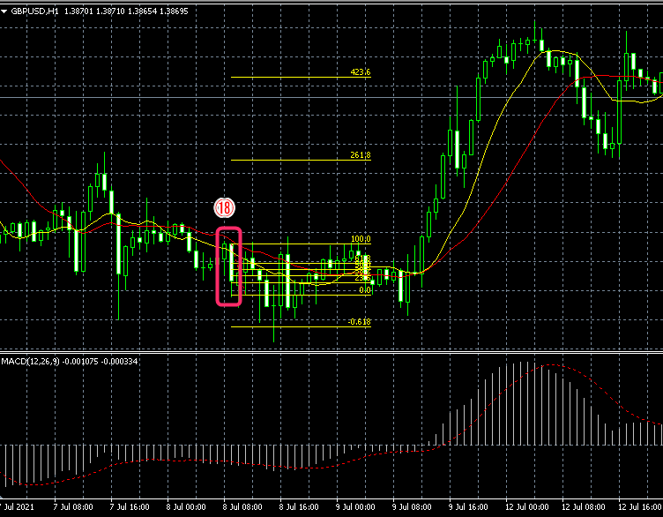
⑱
2021-07-08

 | -1

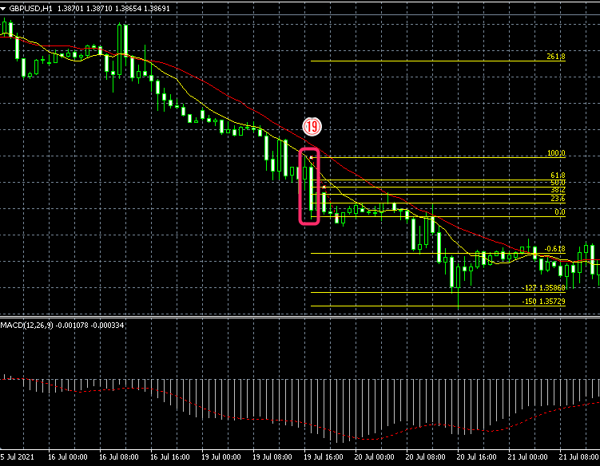
⑲
2021-07-19

-150

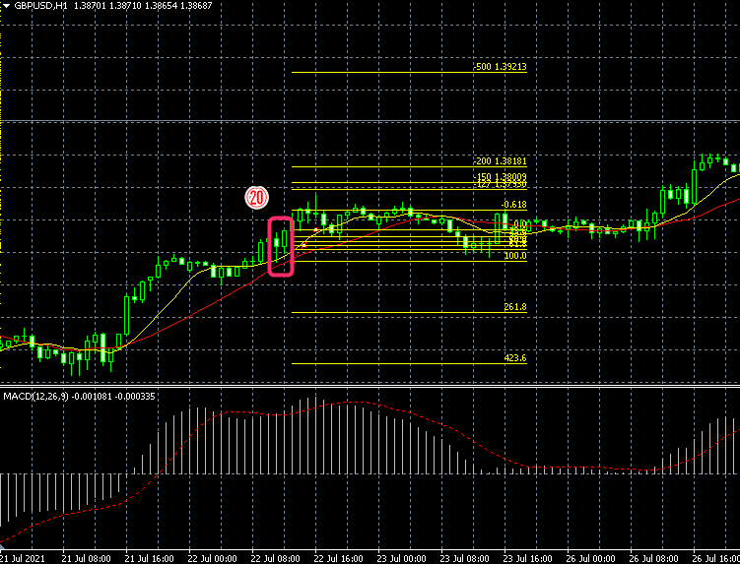
⑳
2021-07-22

-200

